Лист 1
Прайс-лист
МИР ПРЯЖИ

В валюте: руб. (курс 1).
Цены указаны на 07.08.2020

№ | Номенклатура/ Характеристика номенклатуры | Описание | Изображение | Артикул | Цена | Ед. | Остаток | Ссылка на сайт
 | Лента репсовая в рубчик арт.LDRG03002912 (82) крупный горох 12мм цв.черный-белый уп.27,4м | Лента репсовая в рубчик арт.LDRG03002912 (82) крупный горох 12мм цв.черный-белый уп.27,4м | 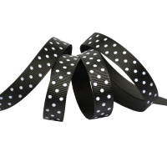 | 3002912 | 89.14 |  |  | Изображение
 | Лента репсовая в рубчик арт.LDRG03002912 (82) крупный горох 12мм цв.черный-белый уп.27,4м |  |  |  | 89.14 | упак | 1 | Изображение
 | Лента репсовая в рубчик арт.LDRG15502912 (85) крупный горох 12мм цв.св.розовый-белый уп.27,4м | Лента репсовая в рубчик арт.LDRG15502912 (85) крупный горох 12мм цв.св.розовый-белый уп.27,4м | 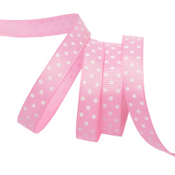 | 15502912 | 89.14 |  |  | Изображение
 | Лента репсовая в рубчик арт.LDRG15502912 (85) крупный горох 12мм цв.св.розовый-белый уп.27,4м |  |  |  | 89.14 | упак | 1 | Изображение
 | Лента репсовая в рубчик арт.LDRG17502912 (88) крупный горох 12мм цв.розовый-белый уп.27,4м | Лента репсовая в рубчик арт.LDRG17502912 (88) крупный горох 12мм цв.розовый-белый уп.27,4м | 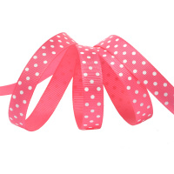 | 17502912 | 89.14 |  |  | Изображение
 | Лента репсовая в рубчик арт.LDRG17502912 (88) крупный горох 12мм цв.розовый-белый уп.27,4м |  |  |  | 89.14 | упак | 6 | Изображение
 | Лента репсовая в рубчик арт.LDRG17502925 (89) крупный горох 25мм цв.розовый-белый уп.27,4м | Лента репсовая в рубчик арт.LDRG17502925 (89) крупный горох 25мм цв.розовый-белый уп.27,4м |  | LDRG17502925 | 134.26 |  |  | Изображение
 | Лента репсовая в рубчик арт.LDRG17502925 (89) крупный горох 25мм цв.розовый-белый уп.27,4м |  |  |  | 134.26 | упак | 8 | Изображение
 | Лента репсовая в рубчик арт.LDRG43002912 (106) крупный горох 12мм цв.св.сиреневый-белый уп.27,4м | Лента репсовая в рубчик арт.LDRG43002912 (106) крупный горох 12мм цв.св.сиреневый-белый уп.27,4м | 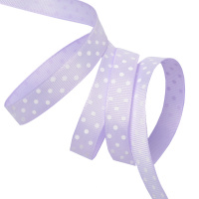 | 43002912 | 89.14 |  |  | Изображение
 | Лента репсовая в рубчик арт.LDRG43002912 (106) крупный горох 12мм цв.св.сиреневый-белый уп.27,4м |  |  |  | 89.14 | упак | 6 | Изображение
 | Лента репсовая в рубчик арт.LDRG43002925 (107) крупный горох 25мм цв.св.сиреневый-белый уп.27,4м | Лента репсовая в рубчик арт.LDRG43002925 (107) крупный горох 25мм цв.св.сиреневый-белый уп.27,4м | 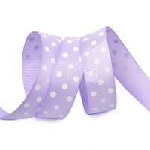 | 43002925 | 124.58 |  |  | Изображение
 | Лента репсовая в рубчик арт.LDRG43002925 (107) крупный горох 25мм цв.св.сиреневый-белый уп.27,4м |  |  |  | 124.58 | упак | 4 | Изображение
 | Лента репсовая в рубчик арт.LDRG57902912 (112) крупный горох 12мм цв.зеленый-белый уп.27,4м | Лента репсовая в рубчик арт.LDRG57902912 (112) крупный горох 12мм цв.зеленый-белый уп.27,4м | 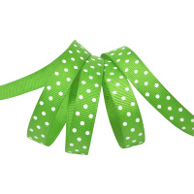 | LDRG57902912 | 95.90 |  |  | Изображение
 | Лента репсовая в рубчик арт.LDRG57902912 (112) крупный горох 12мм цв.зеленый-белый уп.27,4м |  |  |  | 95.90 | упак | 8 | Изображение
 | Лента репсовая в рубчик арт.LDRG57902925 (113) крупный горох 25мм цв.зеленый-белый уп.27,4м | Лента репсовая в рубчик арт.LDRG57902925 (113) крупный горох 25мм цв.зеленый-белый уп.27,4м |  | LDRG57902925 | 134.26 |  |  | Изображение
 | Лента репсовая в рубчик арт.LDRG57902925 (113) крупный горох 25мм цв.зеленый-белый уп.27,4м |  |  |  | 134.26 | упак | 3 | Изображение
 | Лента репсовая в рубчик арт.LDRG64002912 (115) крупный горох 12мм цв.желтый-белый уп.27,4м | Лента репсовая в рубчик арт.LDRG64002912 (115) крупный горох 12мм цв.желтый-белый уп.27,4м | 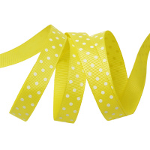 | LDRG64002912 | 89.14 |  |  | Изображение
 | Лента репсовая в рубчик арт.LDRG64002912 (115) крупный горох 12мм цв.желтый-белый уп.27,4м |  |  |  | 89.14 | упак | 8 | Изображение
 | Лента репсовая в рубчик арт.LDRG64002925 (116) крупный горох 25мм цв.желтый-белый уп.27,4м | Лента репсовая в рубчик арт.LDRG64002925 (116) крупный горох 25мм цв.желтый-белый уп.27,4м | 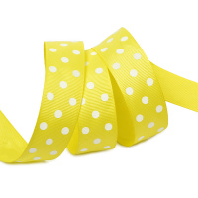 | LDRG64002925 | 134.26 |  |  | Изображение
 | Лента репсовая в рубчик арт.LDRG64002925 (116) крупный горох 25мм цв.желтый-белый уп.27,4м |  |  |  | 134.26 | упак | 7 | Изображение
 | Лента репсовая в рубчик арт.LDRG66802925 (119) крупный горох 25мм цв.оранжевый-белый уп.27,4м | Лента репсовая в рубчик арт.LDRG66802925 (119) крупный горох 25мм цв.оранжевый-белый уп.27,4м |  | LDRG66802925 | 134.26 |  |  | Изображение
 | Лента репсовая в рубчик арт.LDRG66802925 (119) крупный горох 25мм цв.оранжевый-белый уп.27,4м |  |  |  | 134.26 | упак | 6 | Изображение
 | Лента репсовая в рубчик арт.LDRG81202912 (121) крупный горох 12мм цв.св.коричневый-белый уп.27,4м | Лента репсовая в рубчик арт.LDRG81202912 (121) крупный горох 12мм цв.св.коричневый-белый уп.27,4м | 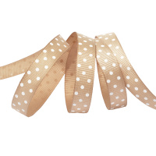 | LDRG81202912 | 95.90 |  |  | Изображение
 | Лента репсовая в рубчик арт.LDRG81202912 (121) крупный горох 12мм цв.св.коричневый-белый уп.27,4м |  |  |  | 95.90 | упак | 1 | Изображение
 | Лента репсовая в рубчик арт.LDRG81502925 (125) крупный горох 25мм цв.бежевый-белый уп.27,4м | Лента репсовая в рубчик арт.LDRG81502925 (125) крупный горох 25мм цв.бежевый-белый уп.27,4м |  | LDRG81502925 | 134.26 |  |  | Изображение
 | Лента репсовая в рубчик арт.LDRG81502925 (125) крупный горох 25мм цв.бежевый-белый уп.27,4м |  |  |  | 134.26 | упак | 5 | Изображение

